BEGANE GROND - 1
 | ETAGE | RUIMTE | PRODUCT | AFMETING | UITVOERING | # | HERGEBRUIK
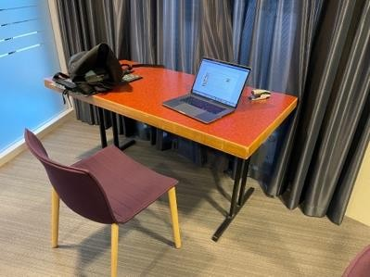 | BG | 020 | Bureau | 76 x 151 |  | 1 | Nee

BEGANE GROND - 2
 | ETAGE | RUIMTE | PRODUCT | AFMETING | UITVOERING | # | HERGEBRUIK
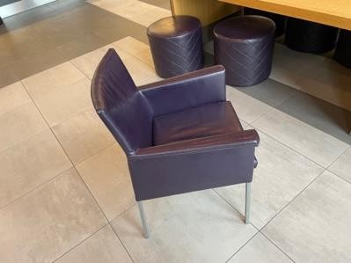 | BG | Hal PZ | Stoel |  | Aubergine leder | 2 | Nee
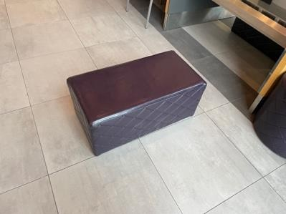 | BG | Hal PZ | Poef klein | 80 x 42 x 36h | Aubergine leder | 2 | Nee
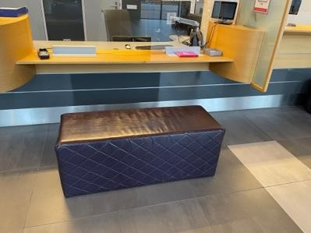 | BG | Hal PZ | Poef groot | 120 x 42 x 47h | Aubergine | 3 | Nee
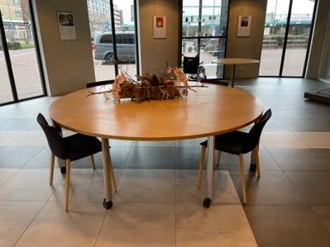 | BG | Hal PZ | Tafel | Ø240 | Verrijdbaar | 1 | Nee

BEGANE GROND - 3
 | ETAGE | RUIMTE | PRODUCT | AFMETING | UITVOERING | # | HERGEBRUIK
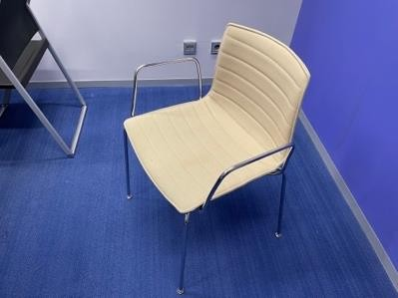 | BG | Kamer 3 | ARPER CATIFA Vergaderstoel |  | Beige met chroom onderstel | 8 | Nee

1STE VERD. - 1
 | ETAGE | RUIMTE | PRODUCT | AFMETING | UITVOERING | # | HERGEBRUIK
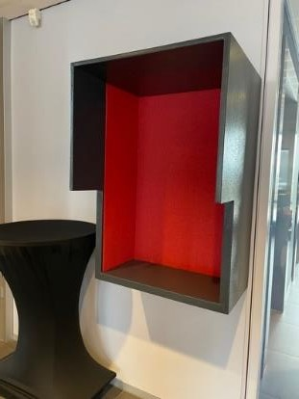 | 1 | Hal | Belunit |  |  | 1 | Nee

1STE VERD. - 2
 | ETAGE | RUIMTE | PRODUCT | AFMETING | UITVOERING | # | HERGEBRUIK
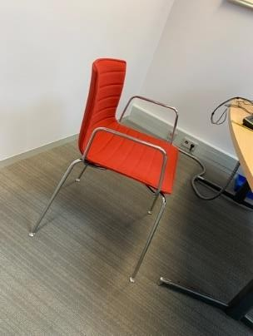 | 1 | 105 103 | ARPER CATIFA Stoel |  | Rode stoffering Chromen frame met armleggers | 14 2 | Nee
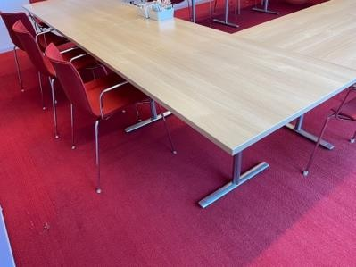 | 1 | 105 | Vergadertafel | 160 x 80 |  | 8 | Nee

1STE VERD. - 5
 | ETAGE | RUIMTE | PRODUCT | AFMETING | UITVOERING | # | HERGEBRUIK
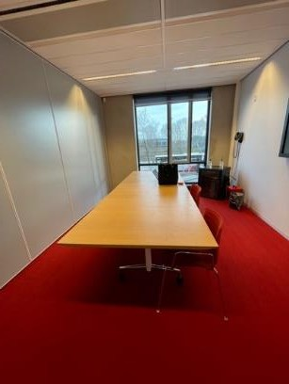 | 1 | 103 | Vergadertafel | 120 x 160 |  | 2 | Nee
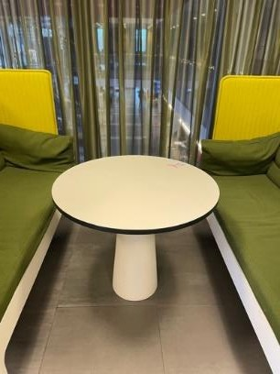 | 1 | 112 | Tafel | Ø 90 x 74h |  | 2 | Nee
 | 1 | 112 | ARPER CATIFA Stoel |  | Witte kunststof kuip met rode rug zonder armleggers | 46 | Nee
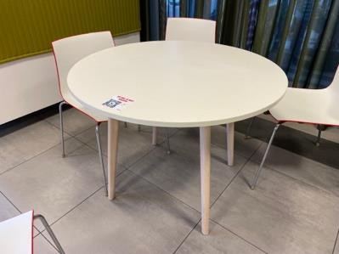 | 1 | 112 | Tafel | Ø 100 x 74h | Wit blad, blank houten poten | 5 | Nee
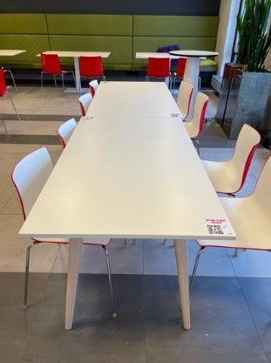 | 1 | 112 | Tafel | 140 x 80 | Wit blad, blank houten poten | 4 | Nee
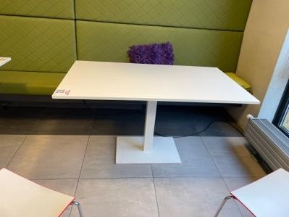 | 1 | 112 |  | 140 x 80 | Wit met witte centrale metalen poot | 5 | Nee

2DE VERD. - 2
 | ETAGE | RUIMTE | PRODUCT | AFMETING | UITVOERING | # | HERGEBRUIK
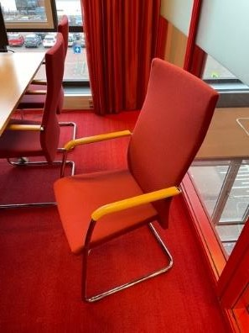 | 2 | 210 + 211 | KLÖBER Vergaderstoel met hoge rug |  | Rood met chroom onderstel en houten | 16 | Nee
 |  |  |  |  | armleggers.
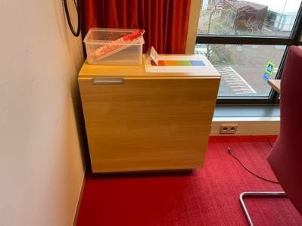 | 2 | 211 210 209 | Kast | 80b x 40d x 82h | Houtlook licht eiken | 3 | Nee
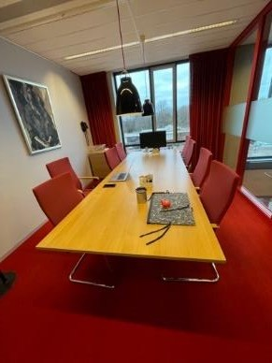 | 2 | 210 + 211 | Vergadertafel | 120 x 160 | Eiken blad | 4 | Nee

2DE VERD. - 3
 | ETAGE | RUIMTE | PRODUCT | UITVOERING | # | HERGEBRUIK
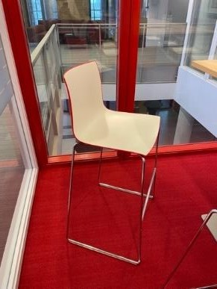 | 2 | 213 | ARPER CATIFA Barkruk | Witte kunststof kuip met rode rug en chromen onderstel | 3 | Nee

2DE VERD. - 4
 | ETAGE | RUIMTE | PRODUCT | AFMETING | UITVOERING | # | HERGEBRUIK
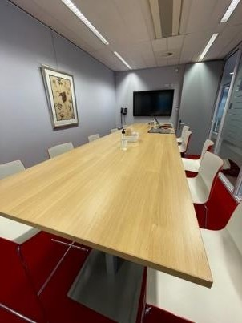 | 2 | 213 | Vergadertafel | 100b x 360d x 112h | Eiken blad, onderstel grijs staal | 1 | Nee
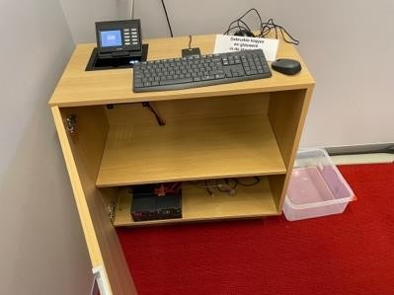 | 2 | 212 + 213 | Kastje | 80b x 40d x 82h |  | 2 | Nee

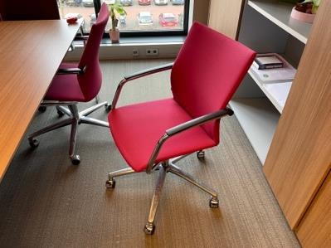 | 2 | 204 201/202 207 216 217 | Bureaustoel |  | Cyclaam stoffering met armleggers en aluminium kruisvoet | 25 | Nee

2DE VERD. - 5
 | ETAGE | RUIMTE | PRODUCT | AFMETING | UITVOERING | # | HERGEBRUIK
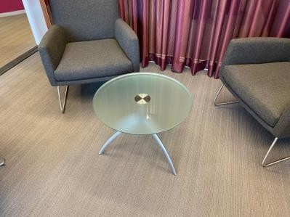 | 2 | 201/202 | Bijzettafel glas | Ø60 | Mat met zilveren onderstel 3 poot | 1 | Nee

2DE VERD. - 6
 | ETAGE | RUIMTE | PRODUCT | UITVOERING | # | HERGEBRUIK
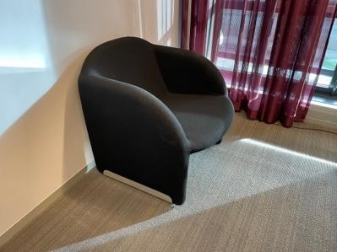 | 2 | 207 | Fauteuil | Zwart | 2 | Nee
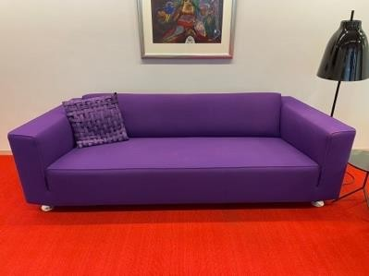 | 2 | 212 | Bank | 236b x 88d zithoogte 42 | Paars met chromen pootjes | nee
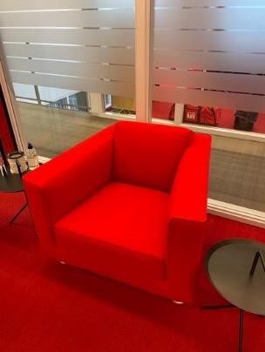 | 2 | 212 | Fauteuil | 90b x 88d zithoogte 42 | Rood met chromen pootjes | nee
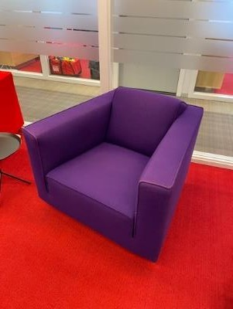 | 2 | 212 | Fauteuil | 90b x 88d zithoogte 42 | Paars met chromen pootjes | nee

2DE VERD. - 7
 | ETAGE | RUIMTE | PRODUCT | AFMETING | UITVOERING | # | HERGEBRUIK
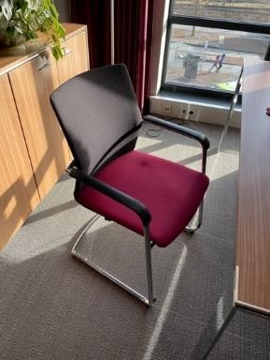 | 2 | 208 | Vergaderstoel |  | Zwarte netbespanning, stoffering bordeaux | 5 | Nee
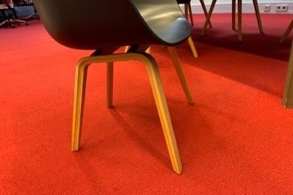 | 2 | Gang3 | HAY AAC Kuipstoel |  | Zwart met houten onderstel | 7 | Nee
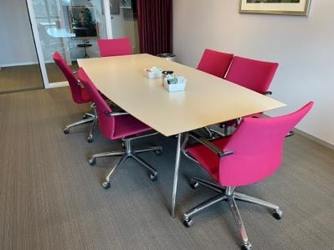 | 2 | 216 | Vergadertafel ton vormig | 120x250 | Licht grijs met chroom onderstel en facetrand | 1 | Nee

3DE VERD. - 1
 | ETAGE | RUIMTE | PRODUCT | AFMETING | UITVOERING | # | HERGEBRUIK
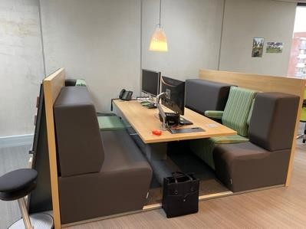 | 3 | 358 + 331 | Werkeiland met banken en 2 verstelbare stoelen. Centrale tafel | 230b x 88d x 128h Totale diepte 260 |  | 6 | Nee
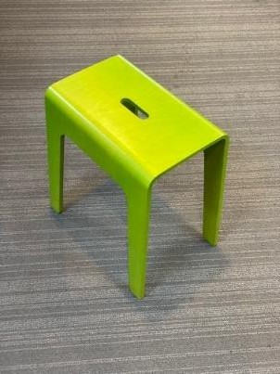 | 3 | 358 | Krukje | 40b x 43h x 26d | Lichtgroen | 17 | Nee
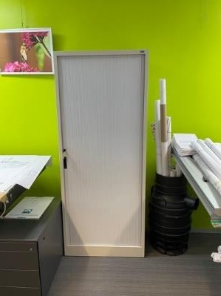 | 3 | 358 | Roldeurkast | 80b x 195h x 45d |  |  | Nee
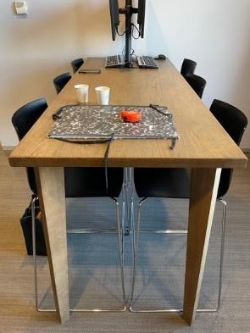 | 3 | 337A | Bartafel | 108h x 80d x 200b | Grey wash eiken | 1 | Nee

3DE VERD. - 3
 | ETAGE | RUIMTE | PRODUCT | AFMETING | UITVOERING | # | HERGEBRUIK
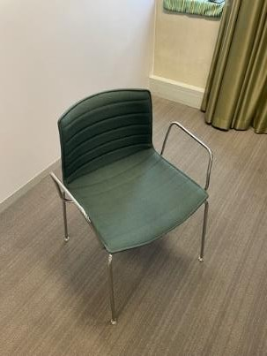 | 3 | 314 | ARPER CATIFA Vergaderstoel |  | Groen met chroom onderstel | 19 | Nee

3DE VERD. - 4
 | ETAGE | RUIMTE | PRODUCT | AFMETING | UITVOERING | # | HERGEBRUIK
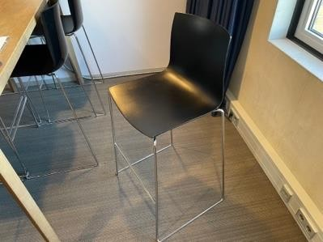 | 3 | 337A | ARPER CATIFA Barkruk | Zithoogte 79 | Zwart met chroom onderstel | 6 | Nee

3DE VERD. - 5
 | ETAGE | RUIMTE | PRODUCT | AFMETING | UITVOERING | # | HERGEBRUIK
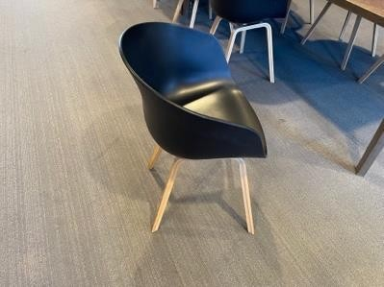 | 3 | 337B 331 321 | HAY AAC Kuipstoel |  | Zwarte kuip met houten onderstel | 21 | Nee
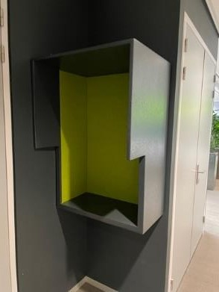 | 3 | 348B | Phonebooth |  |  | 1 | Nee

3DE VERD. - 6
 | ETAGE | RUIMTE | PRODUCT | AFMETING | UITVOERING | # | HERGEBRUIK
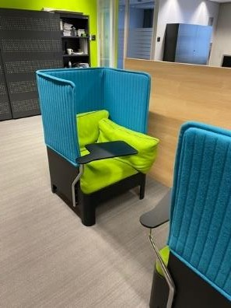 | 3 | 331 | BLÅ STATION KOJA akoestische fauteuil | 123h x 73b x 73d | Blauwe achterwand Groene zitting Met zwart tafelblad | 4 | Nee
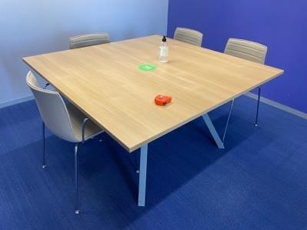 | 3 | 322 | Vergadertafel | 140 x 140 x 75 | Eiken naturel blad, onderstel alugrijs | 1 | Nee
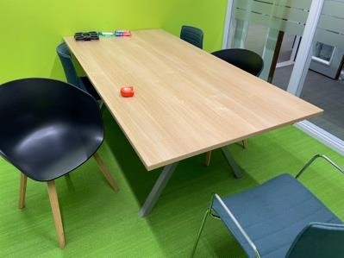 | 3 | 321 | Vergadertafel | 100 x 200 x 75 | Eiken naturel blad, onderstel alugrijs | 1 | Nee
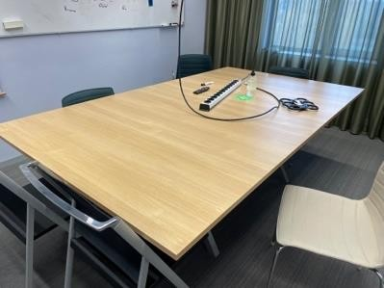 | 3 | 301 | Vergadertafel | 240 x 140 | Eiken naturel blad, onderstel alugrijs | 1 | Nee
 | 3 | 301 | ARPER CATIFA Vergaderstoel |  | Stoffering beige, chromen onderstel, met armleggers | 1 | Nee

4DE VERD. - 1
 | ETAGE | RUIMTE | PRODUCT | AFMETING | UITVOERING | # | HERGEBRUIK
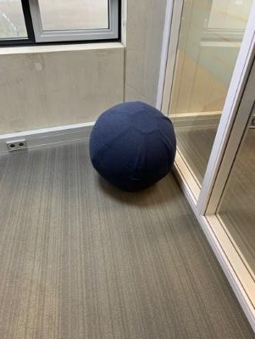 | 4 | 429 | Bal |  |  | 2 | Nee
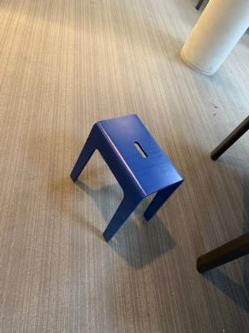 | 4 |  | Krukje | 40b x 43h x 26d | Blauw | 18 | Nee
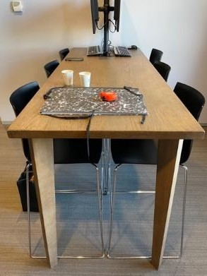 | 4 | 411A | Bartafel | 108h x 80d x 200b | Grey wash eiken | 1 | Nee

4DE VERD. - 3
 | ETAGE | RUIMTE | PRODUCT | AFMETING | UITVOERING | # | HERGEBRUIK
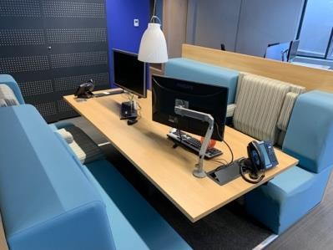 | 4 | 429 | Werkeiland met banken en 2 verstelbare stoelen. Centrale tafel | 230b x 88d x 128h Totale diepte 260 |  | 2 | Nee
 | 4 | 4.28 (1) 414 (4) 410 (2) 425 (1) 423 (1) 402 (1) 403(1) 404(2) | ARPER CATIFA Vergaderstoel |  | Beige met chroom onderstel | 13 | Nee
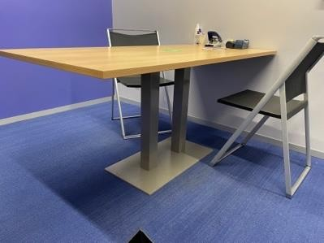 | 4 | 4.28 | Vergadertafel | 160 x 80 x 75 | Eiken naturel op centrale grijze poot | 1 | Nee

4DE VERD. - 7
 | ETAGE | RUIMTE | PRODUCT | AFMETING | UITVOERING | # | HERGEBRUIK
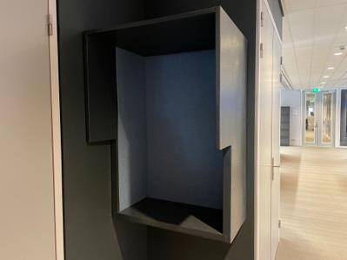 | 4 | 431B | Phonebooth |  |  |  | Nee
 | 4 | 407 | Werkeiland met banken en 2 verstelbare stoelen. Centrale tafel | 230b x 88d x 128h Totale diepte 260 |  | 4 | Nee
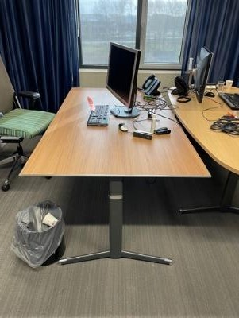 | 4 | 423 | SOLO Bureau | 100 x 180 | Donkerder eiken | 1 | Nee
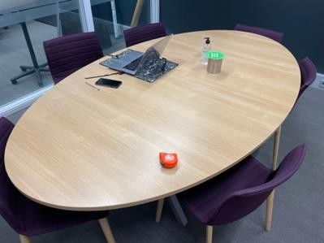 | 4 | 419 | Vergadertafel | 240 x 140 ovaal | Eiken natuur | 1 | Nee
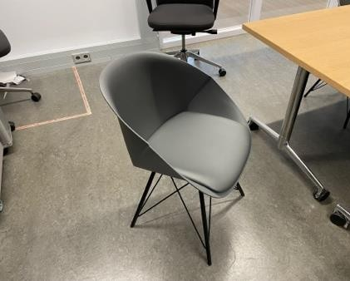 | 4 | 405 | Kuipstoel |  |  | 7 | Nee
 | 4 | 405 | Verrijdbare vergadertafels | 160 x 80 | Eiken naturel | 6 | Nee

5DE VERD. - 1
 | ETAGE | RUIMTE | PRODUCT | AFMETING | UITVOERING | # | HERGEBRUIK
 | 5 | 512A | Phonebooth |  |  | 1 | Nee

5DE VERD. - 2
 | ETAGE | RUIMTE | PRODUCT | AFMETING | UITVOERING | # | HERGEBRUIK
 | 5 | 513 | HAY AAC Kuipstoel |  | Zwarte kuip met houten onderstel | 6 | Nee
 | 5 | 507 | Roldeurkast | 198h x 100b x 43d | Zwart | 1 | Nee
 | 5 | 506 | Paddenstoel |  | Rood wit | 2 | Nee
 | 5 | 503 | ARPER CATIFA ergaderstoel |  | Rode stoffering Chromen onderstel, met armleggers | 1 | Nee
 | 5 | 505 |  |  | Rode stoffering Chromen onderstel, met armleggers | 6 | Nee
 | 5 | 505 | Vergadertafel | 240b x140d x 74h | Eikendecor blad Verchroomd aluminium frame | 1 | Nee

6DE VERD. - 2
 | ETAGE | RUIMTE | PRODUCT | AFMETING | UITVOERING | # | HERGEBRUIK
 | 6 | Torentje | Bureau | 120/110 x 72d | Houtprint blad |  | Nee

